Sheet1
教学器械器材购置明细表
序号 | 采购名称 | 数量 | 单位 | 参数 | 单价 | 总价 | 图片
1 | 拔河绳 | 6 | 根 | 1．拔河绳应用白色棉线多股绞合而成。 2．绳长约40mm-30m，直径不小于40mm； 3．绳的两端结孔，绳的质地无霉变、腐朽、虫咬等缺陷 | 368 | 2208 | 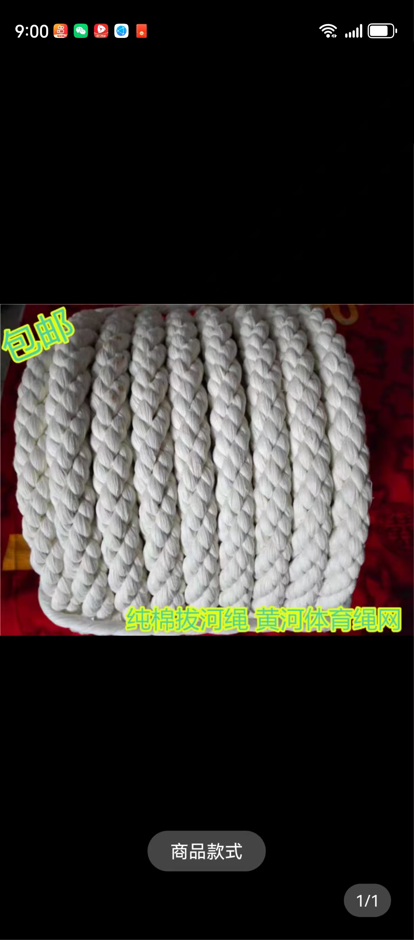
2 | 大网兜 | 40 | 个 | 1.材质：尼龙绳 2.长度：不小于14cm 3.网线直径：不小于6mm | 26 | 1040 | 
3 | 足球 | 60 | 颗 | 5号足球，重量：0.4kg；； 周长680-710mm, 重量420-440g,达到国家标准。热贴合工艺，丁基内胆，使用高密度特殊覆膜原料，耐磨性好，高强力。 | 92 | 5520 | 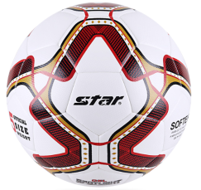
4 | 足球 | 20 | 颗 | 5号足球，重量：0.4kg；； 周长680-710mm, 重量420-440g,达到国家标准。热贴合工艺，丁基内胆，使用高密度特殊覆膜原料，耐磨性好，高强力。 | 149 | 2980
5 | 篮球 | 150 | 个 | 斯伯丁（SPALDING）训练系列超三联赛经典砖红7号PU材质成人篮球 | 110 | 16500 | 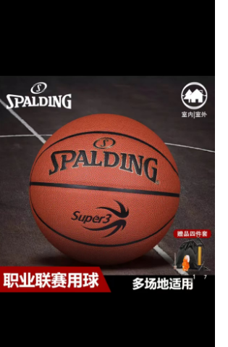
6 | 篮球 | 20 | 个 | 斯伯丁（SPALDING）训练系列超三联赛经典砖红7号PU材质成人篮球 | 160 | 3200
7 | 排球 | 100 | 个 | 高弹性材料：使用超纤尼龙短丝（超强劲加强层）及天然乳胶与合成橡胶配比的高弹性内胆。柔软均衡材料：超纤革原料表面微细的酒窝纹设计。韩国排球协会（KFA）公认球。中华人民共和国第十一届运动会指定用球。5号球。球圆周为25~27英寸（约63.5~68.8厘米），重量为9~12盎司（约255~346克）;达到国家标准。 | 98 | 9800 | 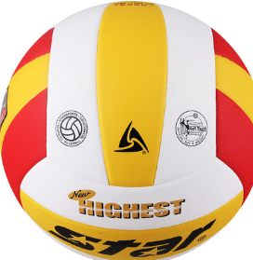
8 | 小型冲气泵 | 2 | 个 | 1、工作电压：AC220V-230V，单缸。 2、气流量35L/分钟，金属30MM加大气缸，适用各种球类等。 3、打气速度快，操作简单，使用方便。 | 275 | 550 | 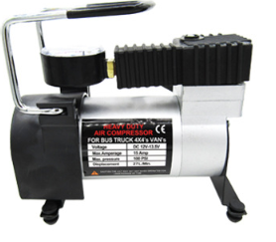
9 | 球筐 | 5 | 个 | 可装25个球，尺寸：90*90*80cm，采用 2*2cm不锈钢方管，可折叠，带轮可移动。四角为圆角，，用于装篮球、排球、足球等球类物品，球车四角为圆角。 | 680 | 3400 | 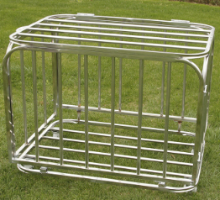
10 | 秒表 | 25 | 个 | 弈圣秒表裁判员教练员计时器田径电子表YS8120黑 | 98 | 2450 | 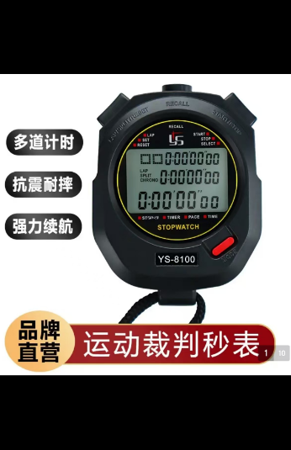
11 | 排球网 | 5 | 个 | 长9500-10000mm宽700±25mm，Pe合股网绳，穿钢丝绳 | 158 | 790 | 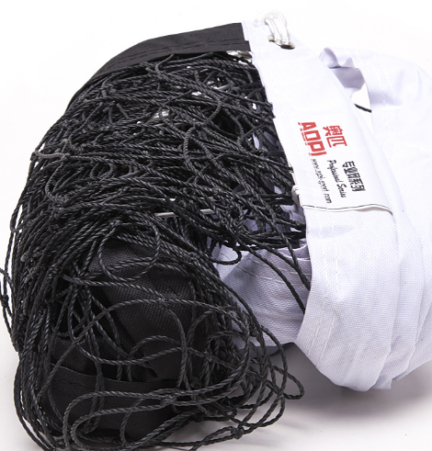
12 | 5人制足球网 | 6 | 个 | 长3200-2100mm宽，Pe合股网绳，穿钢丝绳 | 243 | 1458
13 | 7人制足球网 | 6 | 个 | 长5500-2100mm宽，Pe合股网绳，穿钢丝绳 | 263 | 1578
14 | 羽毛球拍 | 50 | 只 | 拍框：铝合金，拍杆：铝合金，拍长675mm。 | 119 | 5950
15 | 羽毛球 | 55 | 桶 | 专业羽毛球，材质：鸭毛、台纤符合软木，1筒12颗球 | 63 | 3465 | 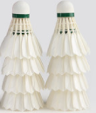
16 | 计分牌 | 4 | 个 | 篮球记分牌落地式可移动比赛计分架 | 138 | 552 | 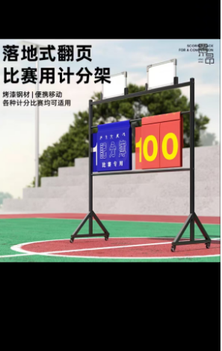
17 | 钢板计分牌 | 4 | 个 | 威仕顿记分牌 钢制四位 | 60 | 240 | 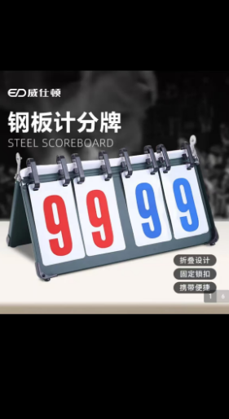
18 | 11人制足球网 | 3 | 副 | 11人制专用球网，丙纶材质，加粗网线，网眼约10cm。 | 420 | 1260
19 | 篮球框网 | 20 | 套 | 材质：优质尼龙，标准篮球网，红白蓝三色 | 45 | 900
20 | 哨子 | 30 | 个 | 篮球裁判用口哨，“海豚”口哨，无滚珠，同时帮助声音的渗透性，同时拥有调节的绳索。 | 27 | 810
 |  |  |  |  | 总计： | 64651

